상품제안서
착한습관 견과 6종 정성세트 | 상품코드: F31388

 |  |  |  |  |  |  | 02-412-0044 | www.easy1.co.kr
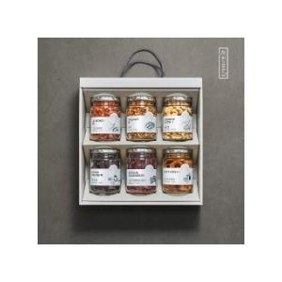

【상세/제작정보】 | <p><span style="background-color: rgb(255, 255, 255); color: rgb(17, 17, 17); font-family: &quot;Apple SD Gothic Neo&quot;, &quot;Malgun Gothic&quot;, &quot;맑은 고딕&quot;, sans-serif; font-size: 13.3333px;">* 개별배송 - 4000원 별도</span>​</p>

【인쇄/포장옵션】 | 인쇄불가 / 포장불가능

【공급단가】 | 수량 | 50~ | 100~ | 500~ | 1,000~ | 2,000~
*VAT별도 | 단가 | 33,750원 | 33,210원 | 32,400원 | 31,590원 | 31,050원

【상품 URL】 | http://www.easy1.co.kr/src/goods_detail.php?gdno=31388

